Notice
 |  | Format sémantique B2B

Présentation de la structure des fichiers

Ce document est structuré en plusieurs onglets : - L'onglet "Notice" - L'onglet "Version" qui permet de consulter les changements pour chaque version livrée - Les onglets dédiés aux formats sémantiques de l'annuaire ; ces onglets décrivent selon le cas un format flux relatif à la consultation de l'annuaire par une PDP ou à son actualisation

 | Colonne A "ID" : indique l'identifiant d’un champ permettant de l’identifier de façon unique afin d’en suivre les évolutions. L'ID ne doit pas être modifié.

 | Colonne B "Cardinalité" : indique le nombre possible de relations entre deux éléments d’un modèle de données. Sa valeur peut être unique (1) ou multiple (n).

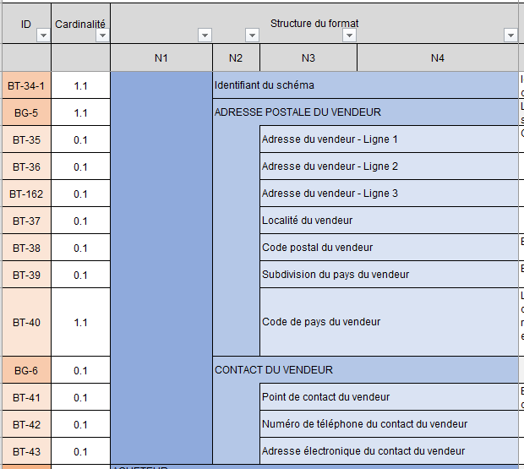
 | Colonnes C-D-E-F-G-H "Structure du format" : présentent l'arborescence du format sémantique.
 | Les données sont regroupées en blocs, pouvant eux-mêmes être regroupés en bloc : l'ensemble constitue le format sémantique.

 |  |  | Par exemple le format de la consultation est constitué de six blocs, contenant des données ou des sous-blocs de données, jusqu'à quatre niveaux d'arborescence.

 | Colonne I "XPath" : indique le path de la norme de la donnée

 | Colonnes J-K "Type logique" et "Longueur" : indiquent les caractéristiques de chaque donnée. Liste de valeur type logique : Booléen, Date, identifiant, liste, nombre, texte etc.

 | Colonne L "Liste valeurs & Nomenclatures" : indique dans le cas d’une donnée de type « liste » l’ensemble des valeurs possibles. Les valeurs sont détaillées dans l'onglet l'Annexe 7 - Règles de gestion. Dans certain cas, une règle de gestion peut restreindre les valeurs

 | Colonne M "Régle de gestion à respecter" : indique la ou les régles applicables à chaque donnée.

 | Colonne N "Définition métier" : indique la définition métier de chaque donnée.

 | Colonne O "Note d'usage" : Indique des précisions selon le raccordement

 | Colonne P "Commentaire" permet d'apporter une précision à la balise et à son utilisation

